サイトマップ構造図
サイトマップ構造図
共通情報 | システム名 | TimeThree | 作成者 | 中村
 | 工程名 | 外部設計 | 作成日付 | 2023-04-26
 | ドキュメント名 | TimeThree 画面設計書 | バージョン | v2.0
書誌情報 | 書誌名称 | サイトマップ構造図 | 更新者 | 酒見
 | 概要 | サイトマップを図で表した画面 | 更新日付 | 2023-05-18

グループ
ログイン画面
ユーザログイン完了画面

ユーザ
ログイン画面
カレンダー
画面
予定作成画面

アカウント
登録画面

予定表示画面

アカウント
登録完了画面

予定削除確認画面

画面遷移図
画面遷移図
共通情報 | システム名 | TimeThree | 作成者 | 中村
 | 工程名 | 外部設計 | 作成日付 | 2022-04-26
 | ドキュメント名 | TimeThree 画面設計書 | バージョン | v2.0
書誌情報 | 書誌名称 | 画面遷移図 | 更新者 | 酒見
 | 概要 | サイトの画面遷移図 | 更新日付 | 2023-05-18

ユーザログイン完了画面
ログイン画面へ
グループログイン画面

ログイン

カレンダー画面
予定表示画面
予定選択
ログイン

戻る
アカウント作成
アカウント
登録画面
作成
ユーザログイン画面
キャンセル
決定
戻る
削除

予定作成画面
予定削除確認
画面

アカウント
登録完了画面
ログイン画面へ

(G1-1)ユーザログイン画面
画面レイアウト定義
共通情報 |  | システム名 | TimeThree |  |  |  |  |  |  |  |  |  |  |  | 作成者 | 王
 |  | 工程名 | 画面設計 |  |  |  |  |  |  |  |  |  |  |  | 作成日付 | 2023-04-26
 |  | ドキュメント名 | TimeThree 画面設計書 |  |  |  |  |  |  |  |  |  |  |  | バージョン | v2.0
書誌情報 |  | 書誌名 | ログイン画面 |  |  |  |  |  |  |  |  |  |  |  | 更新者 | 中村
 |  | 画面ID | G1-1 |  | 画面の名称 |  | ログイン画面 |  |  |  |  |  |  |  | 更新日付 | 2023-05-18
 |  | 概要 | ログインを行うための画面
レイアウト図 |  |  |  |  |  |  |  |  |  |  |  | 操作手順
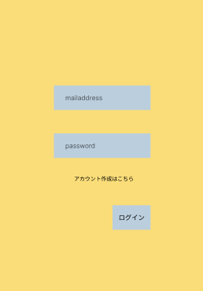
 |  |  |  |  |  |  |  |  |  |  |  |  | 「mailaddress」テキストボックスは、Emailを入力する
 |  |  |  |  |  |  |  |  |  |  |  |  | 「password」パスワードボックスは、パスワードを入力する
 |  |  |  |  |  |  |  |  |  |  |  |  | 「ログイン」ボタンを押下すると、カレンダー画面へ遷移する

①

②

③

使用する部品
識別ID | ラベル |  | 入力／表示 | 部品の種類 |  | 表示桁数 | 入力桁数 | データ型 | 文字種 | 初期表示 | 設定元 |  | 設定先 | 説明
① | mailaddress |  | 入力 | テキストボックス |  | - | 50桁 | 文字 | 半角 | - |  |  |  | メールアドレスを入力するテキストボックス
② | password |  | 入力 | パスワードボックス |  | - | 50桁 | 文字 | 半角 | - |  |  |  | パスワードを入力するパスワードボックス
③ | ログイン |  | - | ボタン |  | - | - | - | - | - |  |  |  | カレンダー画面へと遷移するボタン

(G1-2)ユーザログイン完了画面
画面レイアウト定義
共通情報 |  | システム名 | TimeThree |  |  |  |  |  |  |  |  |  |  |  | 作成者 | 王
 |  | 工程名 | 画面設計 |  |  |  |  |  |  |  |  |  |  |  | 作成日付 | 2023-04-26
 |  | ドキュメント名 | TimeThree 画面設計書 |  |  |  |  |  |  |  |  |  |  |  | バージョン | v2.0
書誌情報 |  | 書誌名 | ログイン画面完了 |  |  |  |  |  |  |  |  |  |  |  | 更新者 | 中村
 |  | 画面ID | G1-2 |  | 画面の名称 |  | ログイン画面完了 |  |  |  |  |  |  |  | 更新日付 | 2023-05-18
 |  | 概要 | ログインを行うための画面
レイアウト図 |  |  |  |  |  |  |  |  |  |  |  | 操作手順
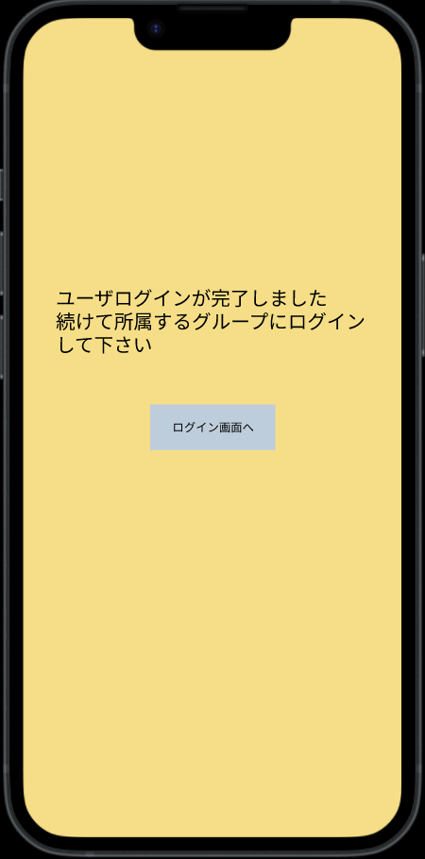

 |  |  |  |  |  |  |  |  |  |  |  |  | 「ログイン」ボタンを押下すると、カレンダー画面へ遷移する

①

使用する部品
識別ID | ラベル |  | 入力／表示 | 部品の種類 |  | 表示桁数 | 入力桁数 | データ型 | 文字種 | 初期表示 | 設定元 |  | 設定先 | 説明
① | ログイン |  | - | ボタン |  | - | - | - | - | - |  |  |  | カレンダー画面へと遷移するボタン
②
③
④
⑤
⑥

(G1-3-)グループログイン画面
画面レイアウト定義
共通情報 |  | システム名 | TimeThree |  |  |  |  |  |  |  |  |  |  |  | 作成者 | 王
 |  | 工程名 | 画面設計 |  |  |  |  |  |  |  |  |  |  |  | 作成日付 | 2023-04-26
 |  | ドキュメント名 | TimeThree 画面設計書 |  |  |  |  |  |  |  |  |  |  |  | バージョン | v2.0
書誌情報 |  | 書誌名 | ログイン画面 |  |  |  |  |  |  |  |  |  |  |  | 更新者 | 中村
 |  | 画面ID | G1-3 |  | 画面の名称 |  | グループログイン画面 |  |  |  |  |  |  |  | 更新日付 | 2023-05-18
 |  | 概要 | ログインを行うための画面
レイアウト図 |  |  |  |  |  |  |  |  |  |  |  | 操作手順
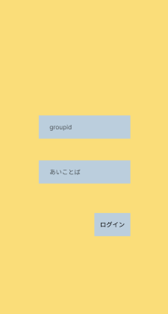
 |  |  |  |  |  |  |  |  |  |  |  |  | 「group」テキストボックスは、gurupidを入力する
 |  |  |  |  |  |  |  |  |  |  |  |  | 「あいことば」パスワードボックスは、あいことばを入力する
 |  |  |  |  |  |  |  |  |  |  |  |  | 「ログイン」ボタンを押下すると、カレンダー画面へ遷移する

①

②

③

使用する部品
識別ID | ラベル |  | 入力／表示 | 部品の種類 |  | 表示桁数 | 入力桁数 | データ型 | 文字種 | 初期表示 | 設定元 |  | 設定先 | 説明
① | gropu |  | 入力 | テキストボックス |  | - | 50桁 | 文字 | 半角 | - |  |  |  | グループIDを入力するgroupIDボックス
② | あいことば |  | 入力 | パスワードボックス |  | - | 50桁 | 文字 | 半角 | - |  |  |  | あいことばを入力するあいことばボックス
③ | ログイン |  | - | ボタン |  | - | - | - | - | - |  |  |  | カレンダー画面へと遷移するボタン

(G2-1)アカウント登録画面
画面レイアウト定義
共通情報 |  | システム名 | TimeThree |  |  |  |  |  |  |  |  |  |  |  | 作成者 | 王
 |  | 工程名 | 画面設計 |  |  |  |  |  |  |  |  |  |  |  | 作成日付 | 2022-04-26
 |  | ドキュメント名 | TimeThree 画面設計書 |  |  |  |  |  |  |  |  |  |  |  | バージョン | v2.0
書誌情報 |  | 書誌名 | アカウント登録画面 |  |  |  |  |  |  |  |  |  |  |  | 更新者 | 酒見
 |  | 画面ID | G2-1 |  | 画面の名称 |  | アカウント登録画面 |  |  |  |  |  |  |  | 更新日付 | 2023-05-18
 |  | 概要 | アカウント登録を行うための画面 |  |  |  |  |  |  |  |  |  |  |  | 最終更新者 | 中村
レイアウト図 |  |  |  |  |  |  |  |  |  |  |  | 操作手順
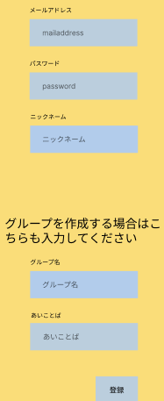
①
②
 |  |  |  |  |  |  |  |  |  |  |  |  | 「mailaddress」テキストボックスは、Emailを入力する
 |  |  |  |  |  |  |  |  |  |  |  |  | 「password」パスワードボックスは、パスワードを入力する
 |  |  |  |  |  |  |  |  |  |  |  |  | 「ニックネーム」テキストボックスは、ニックネームを入力する
 |  |  |  |  |  |  |  |  |  |  |  |  | 「groupid」テキストボックスはカレンダーの管理者の場合、グループIDを決めてもらう。尚、任意入力となっているので、入力した。
 |  |  |  |  |  |  |  |  |  |  |  |  | 「あいことば」テキストボックスは、あいことばを入力する
③
 |  |  |  |  |  |  |  |  |  |  |  |  | 「登録」ボタンを押下すると、ユーザー登録を行い、アカウント画面へ遷移する

④

⑤

⑥

使用する部品
識別ID | ラベル |  | 入力／表示 | 部品の種類 |  | 表示桁数 | 入力桁数 | データ型 | 文字種 | 初期表示 | 設定元 |  | 設定先 | 説明
1 | メールアドレス |  | 入力 | テキストボックス |  | - | 50桁 | 文字型 | 半角 | - |  |  |  | メールアドレスを入力するテキストボックス
2 | パスワード |  | 入力 | パスワードボックス |  | - | 50桁 | 文字型 | 半角 | - |  |  |  | パスワードを入力するパスワードボックス
3 | ニックネーム |  | 入力 | テキストボックス |  | - | 20桁 | 文字型 | 半角 | - |  |  |  | ニックネームを入力するテキストボックス
4 | グループID |  | 入力 | テキストボックス |  | - | 9桁 | 整数型 | - | - |  |  |  | グループIDを入力するテキストボックス
5 | あいことば |  | 入力／表示 | テキストボックス |  | - | 50桁 | 文字型 | 半角 | - |  |  |  | あいことばを入力するテキストボックス
6 | 登録 |  | - | ボタン |  | - | - | - | - | - |  |  |  | 入力した情報を登録し、アカウント登録完了画面へと遷移するボタン

(G2-2)アカウント登録完了画面
画面レイアウト定義
共通情報 |  | システム名 | TimeThree |  |  |  |  |  |  |  |  |  |  |  | 作成者 | 酒見
 |  | 工程名 | 画面設計 |  |  |  |  |  |  |  |  |  |  |  | 作成日付 | 2023-04-30
 |  | ドキュメント名 | TimeThree 画面設計書 |  |  |  |  |  |  |  |  |  |  |  | バージョン | v2.0
書誌情報 |  | 書誌名 | アカウント登録完了画面 |  |  |  |  |  |  |  |  |  |  |  | 更新者 | 王
 |  | 画面ID | G2-2 |  | 画面の名称 |  | アカウント登録完了画面 |  |  |  |  |  |  |  | 更新日付 | 2023-05-17
 |  | 概要 | アカウントの登録が完了した画面
レイアウト図 |  |  |  |  |  |  |  |  |  |  |  | 操作手順
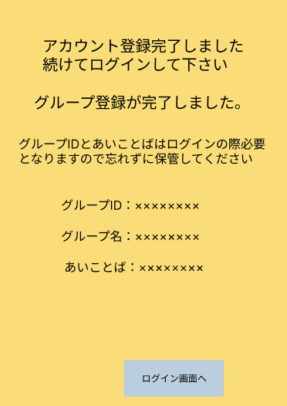

 |  |  |  |  |  |  |  |  |  |  |  |  | 「ログイン画面へ」ボタンを押下すると、ログイン画面へ遷移する

①

②

使用する部品
識別ID | ラベル |  | 入力／表示 | 部品の種類 |  | 表示桁数 | 入力桁数 | データ型 | 文字種 | 初期表示 | 設定元 |  | 設定先 | 説明
① | [メッセージ] |  | 表示 | ラベル |  | - | - | - | - | - |  |  |  | アカウント登録が完了したことを知らせるメッセージ
② | ログイン画面へ |  | - | ボタン |  | - | - | - | - | - |  |  |  | ログイン画面へ遷移するボタン

 | (エラーメッセージ) |  | 表示 | 文字列 |  | 20桁 | - | 文字型 | 全角 | なし |  |  |  | 入力に間違いがあった場合、エラーメッセージを表示する

(G3-1)カレンダー画面（メイン画面）
画面レイアウト定義
共通情報 |  | システム名 | TimeThree |  |  |  |  |  |  |  |  |  |  |  | 作成者 | 中村
 |  | 工程名 | 画面設計 |  |  |  |  |  |  |  |  |  |  |  | 作成日付 | 2022-04-26
 |  | ドキュメント名 | TimeThree 画面設計書 |  |  |  |  |  |  |  |  |  |  |  | バージョン | v2.0
書誌情報 |  | 書誌名 | カレンダー画面 |  |  |  |  |  |  |  |  |  |  |  | 更新者 | 藤井
 |  | 画面ID | G3-1 |  | 画面の名称 |  | カレンダー画面 |  |  |  |  |  |  |  | 更新日付 | 2023-05-18
 |  | 概要 | サイトのカレンダー画面
レイアウト図 |  |  |  |  |  |  |  |  |  |  |  | 操作手順
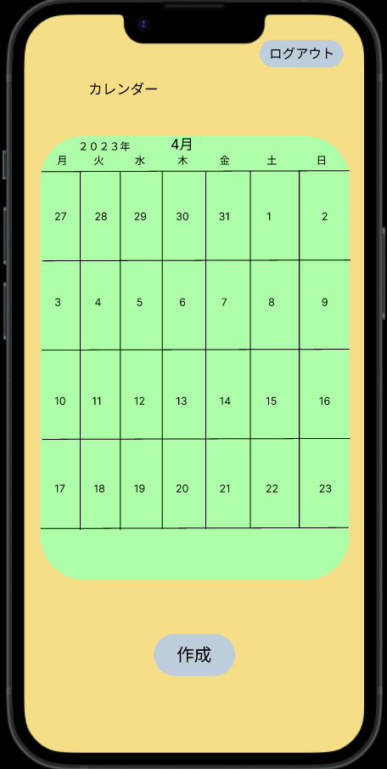

①
③
 |  |  |  |  |  |  |  |  |  |  |  |  | カレンダーにあ日付けを押下することで予定確認画面へ遷移する
 |  |  |  |  |  |  |  |  |  |  |  |  | 「作成」ボタンを押下すると、予定作成画面へ遷移する
 |  |  |  |  |  |  |  |  |  |  |  |  | 「ログアウト」ボタンを押下すると、ユーザーログイン画面へ遷移する

②

使用する部品
識別ID | ラベル |  | 入力／表示 | 部品の種類 |  | 表示桁数 | 入力桁数 | データ型 | 文字種 | 初期表示 | 設定元 |  | 設定先 | 説明
① | カレンダー |  | - | ボタン |  | - | - | - | - | - |  |  |  | 日付を押下することで予定表示画面へ遷移するボタン
② | 作成 |  | - | ボタン |  | - | - | - | - | - |  |  |  | 予定表示画面へ遷移するボタン
③ | ログアウト |  | - | ボタン |  | - | - | - | - | - |  |  |  | ユーザーログイン画面へ遷移するボタン

(G3-2)予定作成画面
画面レイアウト定義
共通情報 |  | システム名 | TimeThree |  |  |  |  |  |  |  |  |  |  |  | 作成者 | 瓜田
 |  | 工程名 | 画面設計 |  |  |  |  |  |  |  |  |  |  |  | 作成日付 | 2022-04-26
 |  | ドキュメント名 | TimeThree 画面設計書 |  |  |  |  |  |  |  |  |  |  |  | バージョン | v2.0
書誌情報 |  | 書誌名 | 予定作成画面 |  |  |  |  |  |  |  |  |  |  |  | 更新者 | 王
 |  | 画面ID | G３－2 |  | 画面の名称 |  | 予定作成画面 |  |  |  |  |  |  |  | 更新日付 | 2023-05-18
 |  | 概要 | 予定を作成する画面 |  |  |  |  |  |  |  |  |  |  |  | 最終更新者 | 酒見
レイアウト図 |  |  |  |  |  |  |  |  |  |  |  | 操作手順
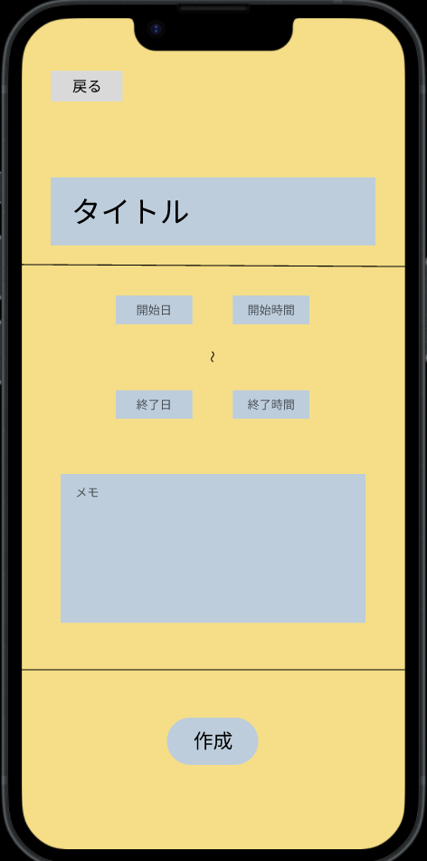
⑧
 |  |  |  |  |  |  |  |  |  |  |  |  | 「タイトル」ボタンを押下すると、自分の予定名を入力できる
 |  |  |  |  |  |  |  |  |  |  |  |  | 「日時」ボタンを押下すると、日時選択画面へ遷移する
 |  |  |  |  |  |  |  |  |  |  |  |  | 「キャンセル」ボタンを押下すると、予定は削除される
①
 |  |  |  |  |  |  |  |  |  |  |  |  | 「決定」ボタンを押下すると、カレンダー画面へ反映される

②
③

④
⑤

⑥

⑦

使用する部品
識別ID | ラベル |  | 入力／表示 | 部品の種類 |  | 表示桁数 | 入力桁数 | データ型 | 文字種 | 初期表示 | 設定元 |  | 設定先 | 説明
① | タイトル |  | 入力 | テキストボックス |  | - | 20桁 | - | 全角 | - |  |  |  | タイトルを入力するテキストボックス
② | 開始日 |  | 入力 | テキストボックス |  | - | ８桁 | - | 全角/半角 | ^ |  |  |  | 予定の開始日
③ | 開始時間 |  | 入力 | テキストボックス |  | - | ４桁 | - | - | - |  |  |  | 予定の開始時間
④ | 終了日 |  | 入力 | テキストボックス |  | - | ８桁 | - | - | - |  |  |  | 予定の終了日
⑤ | 終了時間 |  | 入力 | テキストボックス |  | - | ４桁 | - | - | - |  |  |  | 予定の終了時間
⑥ | メモ |  | 入力 | テキストボックス |  | - | - | - | - | - |  |  |  | メモを任意で入力できる
⑦ | 作成 |  | - | ボタン |  | - | - | - | - | - |  |  |  | 予定を作成決定する画面
⑧ | 戻る |  | - | ボタン |  | - | - | - | - | - |  |  |  | メイン画面に戻るボタン

(G3-3)予定表示画面
画面レイアウト定義
共通情報 |  | システム名 | TimeThree |  |  |  |  |  |  |  |  |  |  |  | 作成者 | 酒見
 |  | 工程名 | 画面設計 |  |  |  |  |  |  |  |  |  |  |  | 作成日付 | 2022-04-30
 |  | ドキュメント名 | TimeThree 画面設計書 |  |  |  |  |  |  |  |  |  |  |  | バージョン | v2.0
書誌情報 |  | 書誌名 | 予定表示画面 |  |  |  |  |  |  |  |  |  |  |  | 更新者 | 王
 |  | 画面ID | G3－3 |  | 画面の名称 |  | 予定表示画面 |  |  |  |  |  |  |  | 更新日付 | 2023-05-18
 |  | 概要 | 予定がわかる画面
レイアウト図 |  |  |  |  |  |  |  |  |  |  |  | 操作手順
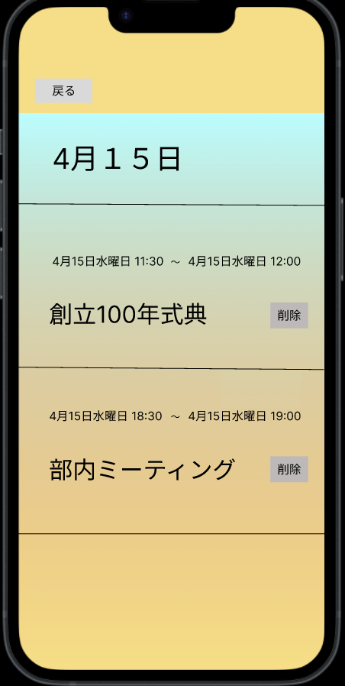

①
②
 |  |  |  |  |  |  |  |  |  |  |  |  | 選択した日付を表示する
 |  |  |  |  |  |  |  |  |  |  |  |  | 戻るボタンでカレンダーへ戻る
 |  |  |  |  |  |  |  |  |  |  |  |  | 予定が登録されている場合、その予定を表示する
 |  |  |  |  |  |  |  |  |  |  |  |  | 編集ボタンを押下すると予定の編集を行う

③
④

使用する部品
識別ID | ラベル |  | 入力／表示 | 部品の種類 |  | 表示桁数 | 入力桁数 | データ型 | 文字種 | 初期表示 | 設定元 |  | 設定先 | 説明
① | 戻る |  | 表示 | ラベル |  | - | - | - | - | - |  |  |  | 戻るボタンでカレンダーへ戻る
② | 日付 |  |  | ボタン |  | - | - | - | - | - |  |  |  | 選択した日付を表示する
③ | 予定表示 |  | 表示 | ラベル |  | - | - | - | - | - |  |  |  | 予定が登録されている場合、その予定を表示する（最大10件）
④ | 削除 |  |  | ボタン |  | - | - | - | - | - |  |  |  | 削除ボタンで予定の削除を行う

(G3-4)削除確認画面
画面レイアウト定義
共通情報 |  | システム名 | TimeThree |  |  |  |  |  |  |  |  |  |  |  | 作成者 | 酒見
 |  | 工程名 | 画面設計 |  |  |  |  |  |  |  |  |  |  |  | 作成日付 | 2023-05-18
 |  | ドキュメント名 | TimeThree 画面設計書 |  |  |  |  |  |  |  |  |  |  |  | バージョン | v2.0
書誌情報 |  | 書誌名 | ログイン画面 |  |  |  |  |  |  |  |  |  |  |  | 更新者 | -
 |  | 画面ID | G3-4 |  | 画面の名称 |  | 予定削除確認画面 |  |  |  |  |  |  |  | 更新日付 | -
 |  | 概要 | ログインを行うための画面
レイアウト図 |  |  |  |  |  |  |  |  |  |  |  | 操作手順
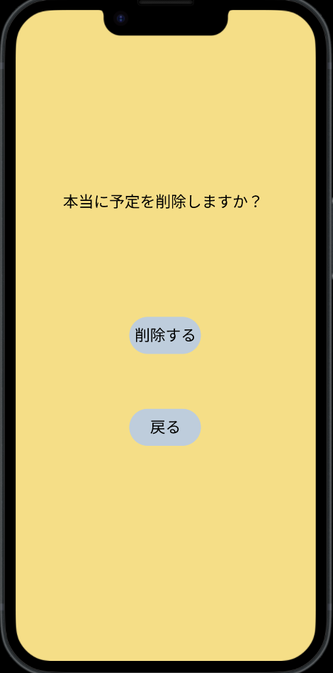

①

②
 |  |  |  |  |  |  |  |  |  |  |  |  | 「ログイン」ボタンを押下すると、ログイン画面へ遷移する
 |  |  |  |  |  |  |  |  |  |  |  |  | 「戻る」ボタンを押下すると、予定表示画面へ遷移する

使用する部品
識別ID | ラベル |  | 入力／表示 | 部品の種類 |  | 表示桁数 | 入力桁数 | データ型 | 文字種 | 初期表示 | 設定元 |  | 設定先 | 説明
① | ログイン画面 |  | - | ボタン |  | - | - | - | - | - |  |  |  | ログイン画面へと遷移するボタン
② | 戻る |  | - | ボタン |  | - | - | - | - | - |  |  |  | 予定表示画面へと戻るボタン

